상품제안서
파스텔 스트링 에코백 | 상품코드: F25257

 |  |  |  |  |  |  | 02-412-0044 | www.easy1.co.kr
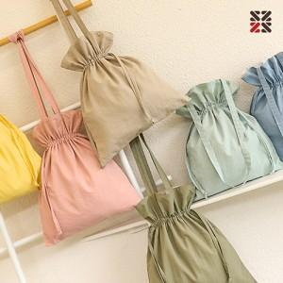

【상세/제작정보】 | 베이지,민트 일시품절

【인쇄/포장옵션】 | 실크 / OPP(비닐)

【공급단가】 | 수량 | 100~ | 300~ | 500~ | 1,000~ | 3,000~
*VAT별도 | 단가 | 5,670원 | 5,460원 | 5,250원 | 5,040원 | 4,910원

【상품 URL】 | https://dev.easy1.co.kr:443/src/goods_detail.php?gdno=25257

